ej1


 |  | a |  | b
 | 0 | -2 | -6 | -8
 | 1 | 0 | -1 | -2
 | 8 | 5 | 0 | 13

 |  |  |  | x
inv(a) | -0.35714285714 | 2.1428571429 | -0.14285714286 | -3.2857142857
 | 0.57142857143 | -3.4285714286 | 0.42857142857 | 7.8571428571
 | -0.35714285714 | 1.1428571429 | -0.14285714286 | -1.2857142857

octave ej1
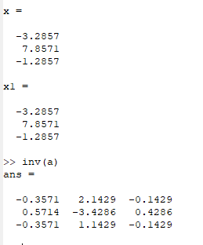
a =
 | %resolver sistema de ecuaciones
0 -2 -6 | % crear matriz
1 0 -1 | a=[0 ,-2,-6;1 0 -1;8 5 0]
8 5 0 | % vector b
 | b=[-8;-2;13]
b = | % encontrar la solución
 | x=inv(a)*b
-8 | x1=a\b
-2
13

ej2
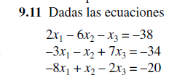

 | a |  | b
2 | -6 | -1 | -38
-3 | -1 | 7 | -34
-8 | 1 | -2 | -20

 | inv(a) |  | x
-0.0134 | -0.0349 | -0.1153 | 4
-0.1662 | -0.0322 | -0.0295 | 8
-0.0295 | 0.1233 | -0.0536 | -2

